Sheet1
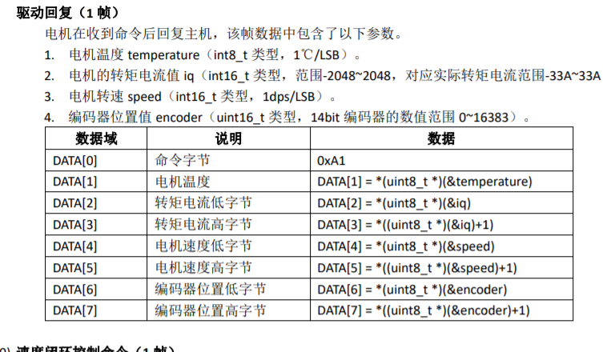
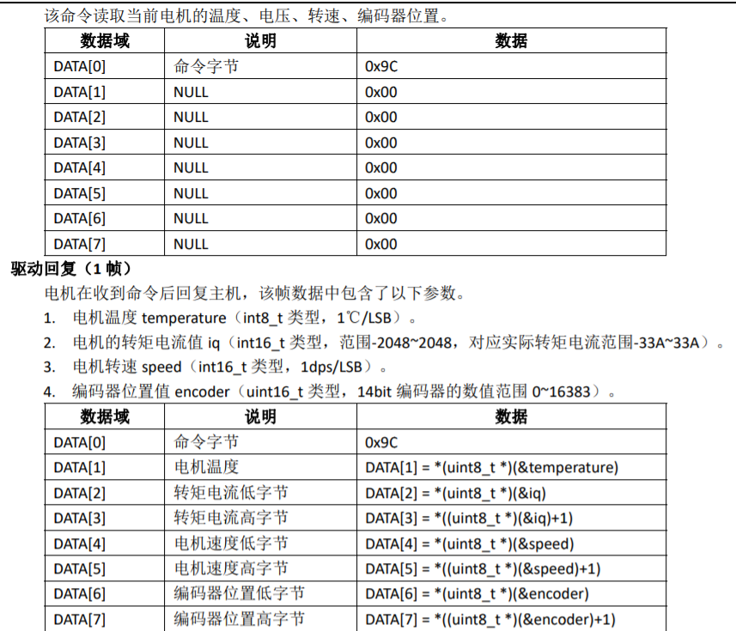
上位机发送转矩电流控制帧 |  |  | PC->MCU
帧起始(0x5A) | 电机1控制值 |  | 电机2控制值 |  | 电机3控制值 |  | 电机4控制值 |  | 电机5控制值 |  | 电机6控制值 |  | 电机7控制值 |  | 电机8控制值 |  | 校验和 | 帧结束(0xA5)
 | 低字节 | 高字节 | 低字节 | 高字节 | 低字节 | 高字节 | 低字节 | 高字节 | 低字节 | 高字节 | 低字节 | 高字节 | 低字节 | 高字节 | 低字节 | 高字节
uint8 | uint8 | uint8 | uint8 | uint8 | uint8 | uint8 | uint8 | uint8 | uint8 | uint8 | uint8 | uint8 | uint8 | uint8 | uint8 | uint8 | uint8 | uint8
data[0] | data[1] | data[2] | data[3] | data[4] | data[5] | data[6] | data[7] | data[8] | data[9] | data[10] | data[11] | data[12] | data[13] | data[14] | data[15] | data[16] | data[17] | data[18]
格式示例 | 1100 |  | 1200 |  | 1300 |  | 1400 |  | 1500 |  | 1600 |  | 1700 |  | 1800
0x5A | 0x4C | 0x04 | 0xB0 | 0x04 | 0x14 | 0x05 | 0x78 | 0x05 | 0xDC | 0x05 | 0x40 | 0x06 | 0xA4 | 0x06 | 0x08 | 0x07 | 0x7A | 0xA5
格式示例 | 100 |  | 100 |  | 100 |  | 100 |  | 100 |  | 100 |  | 100 |  | 100
0x5A | 0x64 | 0x00 | 0x64 | 0x00 | 0x64 | 0x00 | 0x64 | 0x00 | 0x64 | 0x00 | 0x64 | 0x00 | 0x64 | 0x00 | 0x64 | 0x00 | 0x20 | 0xA5
格式说明
每帧用数据类型为uint8的数组data表示，帧指令需包含帧起始段0x5A，帧结束段0xA5 如下图，电机转矩电流控制值为iqcontrol,以电机1为例: data[1]=iqcontrol&0xff; data[2]=iqcontrol>>8; 依此类推 末尾为校验和，计算方式为： data[17]=data[1]+data[2]+…+data[16]; 在上位机中可按此方式计算： data[17]=(data[1]+data[2]+…+data[16])%256; 若不使用校验和，设为0即可

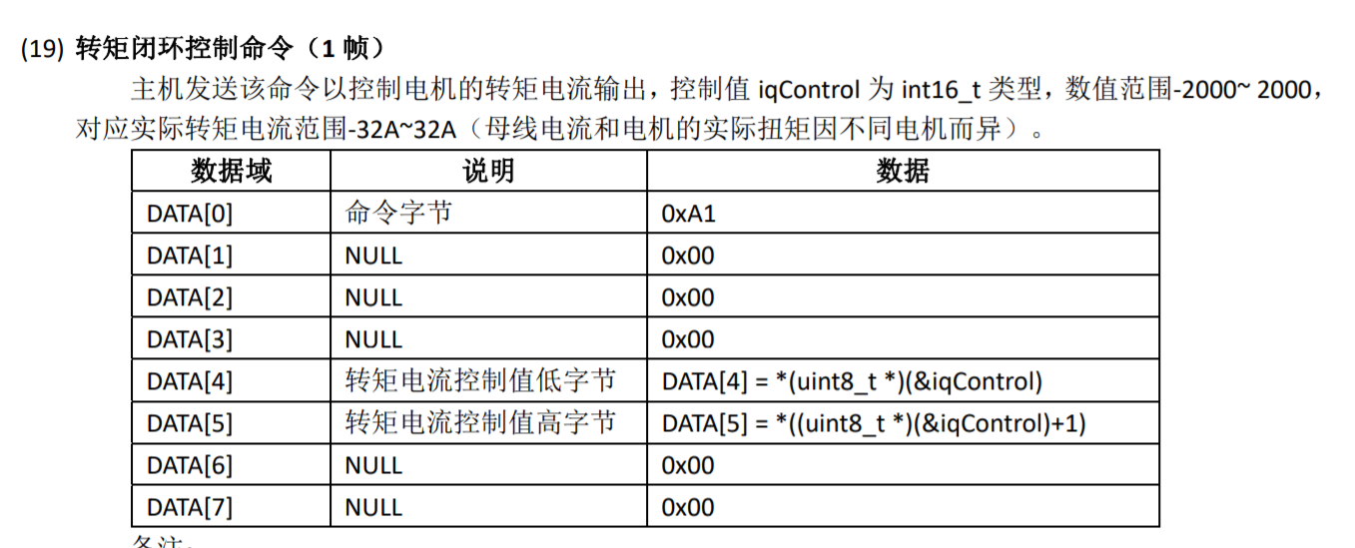

上位机向控制板发送状态查询帧
帧起始(0x5A) |  |  |  |  |  |  |  |  |  |  |  |  |  |  |  |  | 校验和 | 帧结束(0xA5)

uint8 | uint8 | uint8 | uint8 | uint8 | uint8 | uint8 | uint8 | uint8 | uint8 | uint8 | uint8 | uint8 | uint8 | uint8 | uint8 | uint8 | uint8 | uint8
data[0] | data[1] | data[2] | data[3] | data[4] | data[5] | data[6] | data[7] | data[8] | data[9] | data[10] | data[11] | data[12] | data[13] | data[14] | data[15] | data[16] | data[17] | data[18]
0x5A | 0xFF | 0x00 | 0x00 | 0x00 | 0x00 | 0x00 | 0x00 | 0x00 | 0x00 | 0x00 | 0x00 | 0x00 | 0x00 | 0x00 | 0x00 | 0x00 | 0xFF | 0xA5

控制板向上位机发送电机状态帧 |  |  | MCU->PC
帧起始(0x5A) | 电机1电流值 |  | 电机2电流值 |  | 电机3电流值 |  | 电机4电流值 |  | 电机5电流值 |  | 电机6电流值 |  | 电机7电流值 |  | 电机8电流值 |  | 电机1位置值 |  | 电机2位置值 |  | 电机3位置值 |  | 电机4位置值 |  | 电机5位置值 |  | 电机6位置值 |  | 电机7位置值 |  | 电机8位置值 |  | 校验和 | 帧结束(0xA5)
 | 低字节 | 高字节 | 低字节 | 高字节 | 低字节 | 高字节 | 低字节 | 高字节 | 低字节 | 高字节 | 低字节 | 高字节 | 低字节 | 高字节 | 低字节 | 高字节 | 低字节 | 高字节 | 低字节 | 高字节 | 低字节 | 高字节 | 低字节 | 高字节 | 低字节 | 高字节 | 低字节 | 高字节 | 低字节 | 高字节 | 低字节 | 高字节
uint8 | uint8 | uint8 | uint8 | uint8 | uint8 | uint8 | uint8 | uint8 | uint8 | uint8 | uint8 | uint8 | uint8 | uint8 | uint8 | uint8 | uint8 | uint8 | uint8 | uint8 | uint8 | uint8 | uint8 | uint8 | uint8 | uint8 | uint8 | uint8 | uint8 | uint8 | uint8 | uint8 | uint8 | uint8
data[0] | data[1] | data[2] | data[3] | data[4] | data[5] | data[6] | data[7] | data[8] | data[9] | data[10] | data[11] | data[12] | data[13] | data[14] | data[15] | data[16] | data[17] | data[18] | data[19] | data[20] | data[21] | data[22] | data[23] | data[24] | data[25] | data[26] | data[27] | data[28] | data[29] | data[30] | data[31] | data[32] | data[33] | data[34]
校验和的计算方式同上

